Munka1
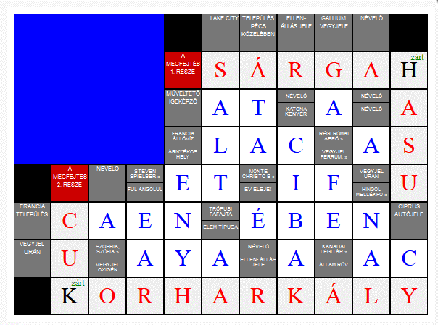
szó | & | kérdés
AT | & | Muvelteto igekepzo
A | & | Nevelo
A | & | Nevelo
AS | & | Regi romai apro
LAC | & | Francia alloviz
ET | & | foldonkivuli
IF | & | Monte christo
U | & | Uran vegyjele
CAEN | & | Francia telepules
EBEN | & | Tropusi fafajta
AYA | & | Szofia
AC | & | Kanadai legitarsasag
SALT | & | Lake city
ENYH | & | Arnyekos hely
EAR | & | Ful
O | & | Oxigen
AA | & | Elem
ATA | & | telepules
E | & | Ev eleje
R | & | Ellenallas
CIBAK | & | Katonakenyer
GA | & | Gallium
NAL | & | nal
CY | & | ciprus autojel
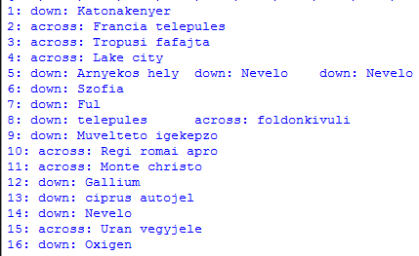
FE | & | Ferrium

 |  |  |  | 1 | 2 | 3 | 4 | 5 | 6 | 7 | 8 | 9 | 10 | 11
 |  |  | 1 |  |  |  |  |  | 4 | 6 |  | 13 | 8
 |  |  | 2 |  |  |  |  |  | S | A | R | G | A | H
 |  |  | 3 |  |  |  |  |  | A | Y | 1 | A | T | A
 |  |  | 4 |  |  |  |  | 5 | L | A | C | 11 | A | S
 |  |  | 5 |  |  | 14 | 7 | E | T | 12 | I | F | 9 | U
 |  |  | 6 | 2 | C | A | E | N | 3 | E | B | E | N
 |  |  | 7 |  | U | 15 | A | Y | A | 16 | A | 10 | A | T
 |  |  | 8 |  | K | O | R | H | A | R | K | A | L | Y

